Лист1
 |  |  | Торговое агентство Европейских брендов info@plumberia.ru
ООО "ПЛАМБЕРИЯ" Складская программа ТМ VALSIR ИТАЛИЯ с 12,09,22
Артикул | ед изм | Описание | Цена РРЦ | Фото | Чертеж | EAN13
VS0853202 | шт | VS0853202 Система инсталляции для унитазов WINNER S BLOCK C/FOD H1140 D.90/110MEC, VALSIR | 23,700 | 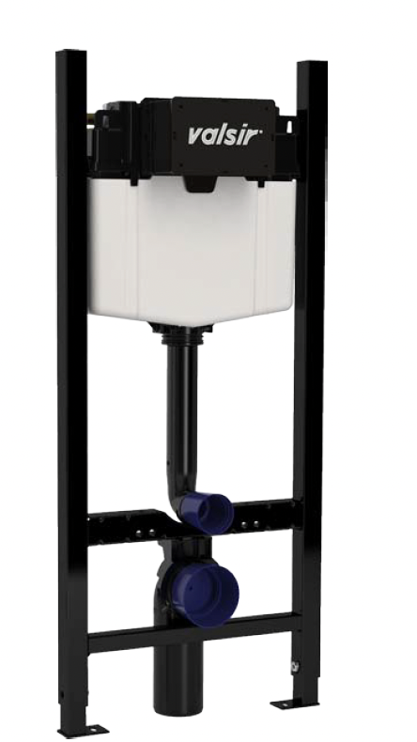 | 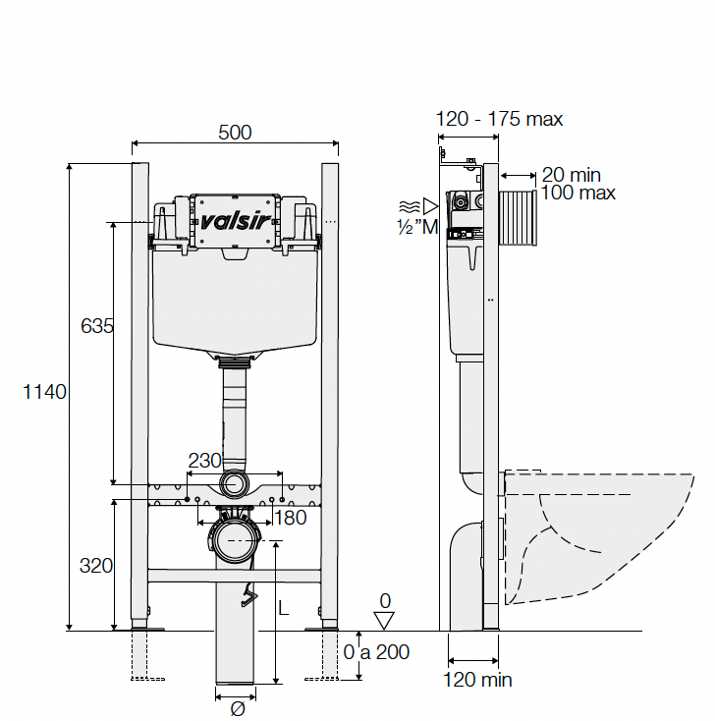 | 8023857397309
VS0871337 | шт | VS0871337 Кнопка для инсталляции механическая P1,ABS, цвет хром матовый, VALSIR | 8,536 | 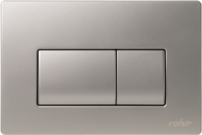 |  | 8023857303805
VS0871301 | шт | VS0871301 Кнопка для инсталляции механическая P1, ABS, цвет белый глянцевый, VALSIR | 4,175 |  |  | 8023857303782
VS0871335 | шт | VS0871335 Кнопка для инсталляции механическая P1,ABS, цвет хром глянцевый, VALSIR | 7,869 | 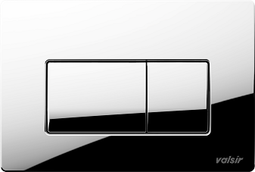 | 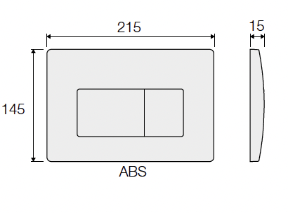 | 8023857303799
VS0871300 | шт | VS0871300 Кнопка для инсталляции механическая P1,ABS, цвет белый матовый, VALSIR | 4,550 | 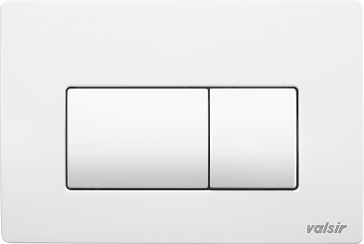 |  | 8023857443808
VS0871340 | шт | VS0871340 Кнопка для инсталляции механическая P1,ABS, цвет золото матовое, VALSIR | 15,592 | 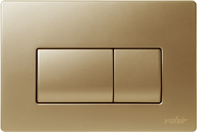 |  | 8023857454149
VS0871303 | шт | VS0871303 Кнопка для инсталляции механическая P1, ABS, цвет черный матовый, VALSIR | 4,550 |  |  | 8023857436541
VS0869235 | шт | VS0869235 Кнопка для инсталляции механическая P3,ABS, цвет хром глянцевый, VALSIR | 7,930 | 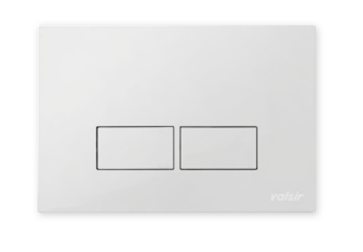 | 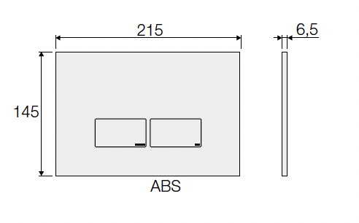 | 8023857365582
VS0869335 | шт | VS0869335 Кнопка для инсталляции механическая P4,ABS, цвет хром глянцевый, VALSIR | 7,930 | 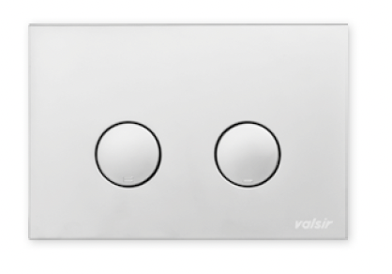 | 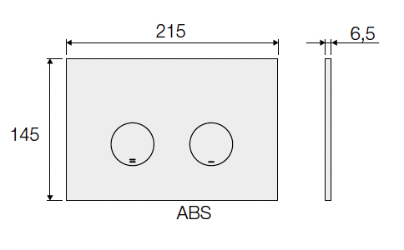 | 8023857365674
VS0701952 | шт | VS0701952 Трап душевой ABS LINEA длина 800мм, VALSIR | 11,120 | 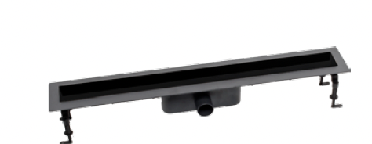 | 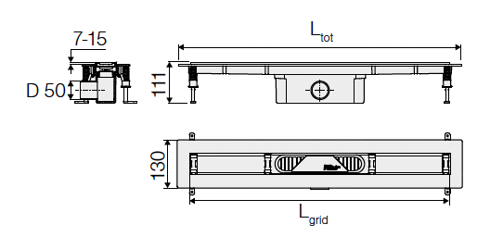 | 8023857451629
VS0701953 | шт | VS0701953 Трап душевой ABS LINEA длина 900мм, VALSIR | 11,508 |  |  | 8023857451636
VS0701950 | шт | VS0701950 Трап душевой ABS LINEA длина 300мм, VALSIR | 9,095 |  |  | 8023857451605
VS0701951 | шт | VS0701951 Трап душевой ABS LINEA длина 700мм, VALSIR | 10,701 |  |  | 8023857451612
VS0701933 | шт | VS0701933 Решетка д/душевого трапа из нерж.стали с к-том опор, п/плитку, хром глянцевый L800мм, VALSIR | 38,499 |  |  | 8023857452244
VS0701934 | шт | VS0701934 Решетка д/душевого трапа из нерж.стали с к-том опор, п/плитку, хром глянцевый L900мм, VALSIR | 42,346 |  |  | 8023857452268
VS0701932 | шт | VS0701932 Решетка д/душевого трапа из нерж.стали с к-том опор, п/плитку, хром глянцевый L700мм, VALSIR | 36,517 |  |  | 8023857452220
VS0701973 | шт | VS0701973 Решетка BARCODE д/душевого трапа из нерж.стали с к-том опор, хром глянцевый L300х55мм, VALSIR | 36,983 |  |  | 8023857451681
VS0701974 | шт | VS0701974 Решетка BARCODE д/душевого трапа из нерж.стали с к-том опор, хром глянцевый L700х55мм, VALSIR | 47,834 |  |  | 8023857451742
Комплекты инсталляций с клавишами
KIT P1 BM VS0853202 | шт | KIT P1 BM VS0853202 Комплект инст.для унит. WINNER S BLOCK H1140 D.90/110MEC, клавиша P1, ABS,черный матовый, VALSIR | 28,250 | VS0853202 + VS0871303 | 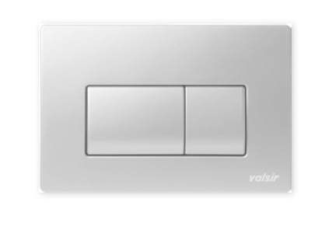 | 8023857397309; 8023857436541
KIT P1 WM VS0853202 | шт | KIT P1 WM VS0853202 Комплект инст.для унит. WINNER S BLOCK H1140 D.90/110MEC, клавиша P1, ABS,белый матовый, VALSIR | 28,250 | VS0853202 + VS0871300 |  | 8023857397309; 8023857443808
KIT P1 CR VS0853202 | шт | KIT P1 CR VS0853202 Комплект инст.для унит. WINNER S BLOCK H1140 D.90/110MEC, клавиша P1, ABS,хром, VALSIR | 31,569 | VS0853202 + VS0871335 |  | 8023857397309; 8023857303799
KIT P1 CrM VS0853202 | шт | KIT P1 CrM VS0853202 Комплект инст.для унит. WINNER S BLOCK H1140 D.90/110MEC, клавиша P1, ABS,матовый хром, VALSIR | 32,236 | VS0853202 + VS0871337 |  | 8023857397309; 8023857303805
KIT P1 WG VS0853202 | шт | KIT P1 WG VS0853202 Комплект инст.для унит. WINNER S BLOCK H1140 D.90/110MEC, клавиша P1, ABS,белый глянцевый, VALSIR | 27,875 | VS0853202 + VS0871301 |  | 8023857397309; 8023857303782
KIT P1 MG VS0853202 | шт | KIT P1 MG VS0853202 Комплект инст.для унит. WINNER S BLOCK H1140 D.90/110MEC, клавиша P1, ABS,золото матовое, VALSIR | 39,292 | VS0853202 + VS0871340 |  | 8023857397309; 8023857454149
KIT P3 CR VS0853202 | шт | KIT P3 CR VS0853202 Комплект инст.для унит. WINNER S BLOCK H1140 D.90/110MEC, клавиша P3, ABS,хром, VALSIR | 31,630 | VS0853202 + VS0869235 |  | 8023857397309; 8023857365582
KIT P4 CR VS0853202 | шт | KIT P4 CR VS0853202 Комплект инст.для унит. WINNER S BLOCK H1140 D.90/110MEC, клавиша P4, ABS,хром, VALSIR | 31,630 | VS0853202 + VS0869335 |  | 8023857397309; 8023857365674
Комплекты трапов с решетками
KIT LINEA 800 | шт | KIT LINEA 800 Комплект душевого трапа из нерж.стали с решеткой, п/плитку, хром глянцевый L800мм, VALSIR | 49,619 | VS0701952 + VS0701933 |  | 8023857451629; 8023857452244
KIT LINEA 900 | шт | KIT LINEA 900 Комплект душевого трапа из нерж.стали с решеткой, п/плитку, хром глянцевый L900мм, VALSIR | 53,854 | VS0701953 + VS0701934 |  | 8023857451636; 8023857452268
KIT LINEA 700 | шт | KIT LINEA 700 Комплект душевого трапа из нерж.стали с решеткой, п/плитку, хром глянцевый L700мм, VALSIR | 47,217 | VS0701951 + VS0701932 |  | 8023857451612; 8023857452220
KIT BARCODE 700 | шт | KIT BARCODE 700 Комплект душевого трапа из нерж.стали с решеткой, хром глянцевый L700мм, VALSIR | 58,535 | VS0701951 + VS0701974 |  | 8023857451612; 8023857451742
KIT BARCODE 300 | шт | KIT BARCODE 300 Комплект душевого трапа из нерж.стали с решеткой, хром глянцевый L300мм, VALSIR | 46,078 | VS0701950 + VS0701973 |  | 8023857451605; 8023857451681

